Hoja1
CASOS DE USO

Caso de Uso | ingresar vehículo
Versión | 1.0 |  | Fecha | 2021-09-10
Codigo | RF1
Autor | mesa1
Fuente | easy park
Propósito | ingresar vehiculo al sistema
Objetivos, requisitos y problemas | objetivo: tener control de la cantidad de vehiculos que entran. requisito: placa, cedula del propietario, tipo de vehiculo Y RF12. problema: no se tiene control de los vehiculos que ingresan y salen del parqueadero.
Resumen | en este caso de uso permite el ingreso de la informaciòn basica de los clientes/usuario los cuales van a adquirir el servicio de lavado o parqueo.
Actores | empleado
Secuencia de Interacción | Empleado | Sistema
1 | Dar click en el boton ingresar vehiculo | el sisterma despliega una pantalla con los campos de datos personales: cedula, placa.
2 | ingresa la información solicitada | El sistema habilitad el botón de guardar información
3 | dar click en el boton guardar información | El sistema crea en la base de datos el nuevo usuario o cliente y muestra un popup de vehiculo ingresado con un boton de aceptar/por 2 segundos.
4 | cierra ventana
SECUENCIAS ALTERNATIVAS
si no se llenan los campos | Empleado | Sistema
2 al 4 | al dar clic en el boton guardar | si no hay celdas diponibles en el parqueadero, mostrar un mensaje de "lo sentimos pero no hay celdas disponibles"
 | cierra ventana
cancelar | Empleado | Sistema
2 al 4 | dar clic en el boton cancelar | el sistema va a borrar la informaciòn digitada y va arrojar un mensaje "se cancelo con exito"
 | cierra ventana
Duración | 2 minutos
Frecuencia | indefinido
Tipo | primario
Precondiciòn
Postcondiciòn
Gráfico | 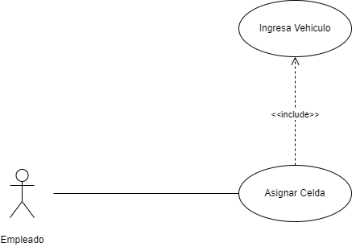

Interfaz | 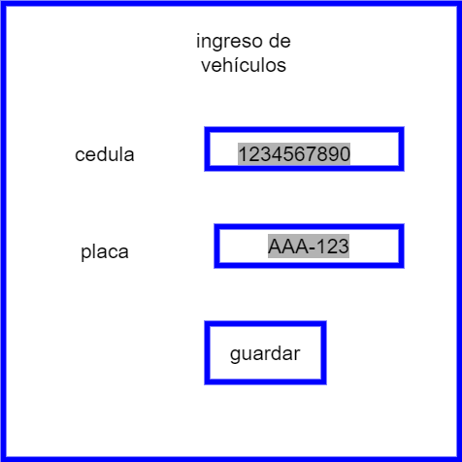

cancelar

Caso de Uso | realizar recibo
Versión | 1.0 |  | Fecha | 2021-09-10
Codigo | RF2
Autor | mesa1
Fuente | easy park
Propósito | el usuario/cliente tenga conocimiento de la ubicación del vehiculo, hora de ingreso, servicio prestado.
Objetivos, requisitos y problemas | objetivos: tener control de los vehiculos que entran al parqueadero, la hora en la que ingresan y darle seguridad al usuario cliente de su vehiculo. requisitos: RF1 (RF3, RF4). problemas: no se tiene un control de los vehículos que entran al parqueadero, no se tiene conocimiento de la hora en la que ingresa el vehiculo, no se sabe cual es el servicio adquirido.
Resumen | en este caso de uso el usuario/cliente tendra la facilidad de saber la hora exacta en la que ingresó el vehiculo, el servicio que adquirio y nombre del empleado que hizo el ingreso del vehiculo.
Actores | empleado
Secuencia de Interacción | empleado | Sistema
1 | Dar click en el boton realizar recibo | el sistema despliega una pantalla con los campos de datos tipos de servicio, la hora de entrada del vehiculo, cedula y placa
2 | ingresa la información solicitada | El sistema habilitad el botón de guardar
3 | dar click en el boton guardar | imprime la factura del vehiculo para el cliente
4 | cierra ventana
cancelar | Operario | Sistema
2 al 4 | dar clic en el boton cancelar | el sistema va a borrar la informaciòn digitada y va arrojar un mensaje "se cancelò con exito"
 | cierra pestaña
Duración | 2 minutos
Frecuencia | indefinido
Tipo | primario
Precondición | el vehiculo debe estar ingresado en un a celda
Postcondición
Gráfico | 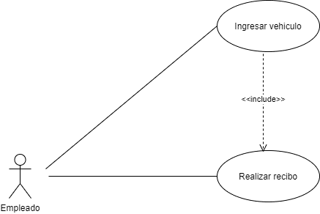

Interfaz | 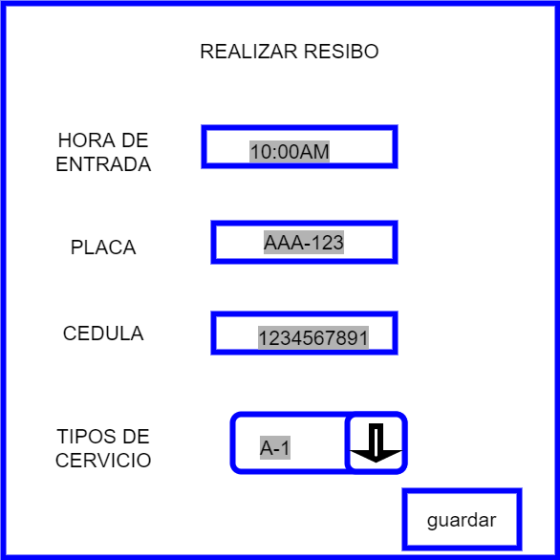
realizar recibo

cancelar

versión | agenda celdas
Versión | 1.0 |  | Fecha | 2021-09-10
Codigo | RF3
Autor | mesa1
Fuente | easy park
Propósito | al momento de asignar una celda al usuario/cliente saber la disponibilidad de celdas.
Objetivos, requisitos y problemas | objetivo: tener un orden al momento de asignar de celdas. requisitos: RF1, RF3 porblema: no se tiene control de las celdas disponibles.
Resumen | en este caso de uso, permite la correcta asignación de las celdas y utilización del servicio.
Actores | empleado
Secuencia de Interacción | empleado | Sistema
1 | Dar click en el boton asignar celda | el sistema muestra las celdas disponibles y el empleado asigna el vehiculo con su placa y documento del cliente/usuario a una de ellas
2 | ingresa la información solicitada | El sistema habilita el botón de guardar información
3 | dar click en el boton guardar información | El sistema ingresa la informacion en la base de datos del nuevo vehiculo y muestra un popup de vehiculo asignado a la celda con boton de aceptar
si no se llenan los campos | empleado | Sistema
 | al dar clic en el boton asignar celda | si no hay celdas diponibles saltar mensaje de "lo sentimos pero no hay celdas disponibles"
 | cierra ventana
cancelar | empleado | Sistema
 | dar clic en el boton cancelar | el sistema va a borrar la informaciòn digitada y va arrojar un mensaje "se cancelo con exito"
 | cierra ventana
Duración | 1 minuto
Frecuencia | indefinido
Tipo | primario
Precondición
Grafico | 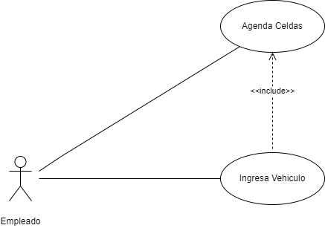
Interfaz | 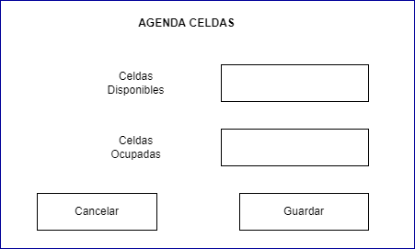

Caso de Uso | Verificar celda
Versión | 1.0 |  | Fecha | 2021-09-10
Codigo | RF4
Autor | mesa1
Fuente | easy park
Propósito | brindarle al cliente la facilidad de reservar una celda por medio de la aplicación.
Objetivos, requisitos y problemas | objetivos: dar la opción a los clientes de mirar las celdas disponibles en el parqueadero y asi reservarla desde el aplicativo. requisitos: RF13 . problemas: los clientes no tienen conocimiento si en el parqueadero hay disponibilidad de celdas y tienen que ir directamente al parqueadero a reservarlas.
Resumen | en este caso de uso, el cliente desde que tenga un usuario creado, tendrá la facilidad de realizar una reserva y ver las celdas que estan disponibles desde el aplicativo.
Actores | cliente
Secuencia de Interacción | cliente | Sistema
Secuencia de Interacción | cliente | Sistema
1 | Dar click en el boton reservar celda | el sistema muestra las celdas disponibles y el cliente asigna su vehiculo con su placa y documento a una de ellas
2 | ingresa la información solicitada | El sistema habilitad el botón de guardar información
3 | dar click en el boton guardar información | El sistema ingresa la informacion en la base de datos de la reserva de celda y muestra un popup de reserva creada con un boton de aceptar
4 | cierra ventana
no hay celdas | cliente | Sistema
2 al 4 | al dar clic en el boton reservar celda | si no hay celdas diponibles muestra un mensaje de "lo sentimos pero no hay celdas disponibles"
 | cierra ventana
cancelar | cliente | sistema
 | dar clic en el boton cancelar | el sistema va a borrar la informaciòn digitada y va arrojar un mensaje "se cancelo con exito"
 | cierra ventana
Duración | 2 minuto
Frecuencia | indefinido
Tipo | primario
Precondicion | el cliente debe ingresar con el usuario y contraseña que se le asigna.
Postcondicion | el cliente debe ingresar con el usuario y contraseña que se le asigna.
Grafico | 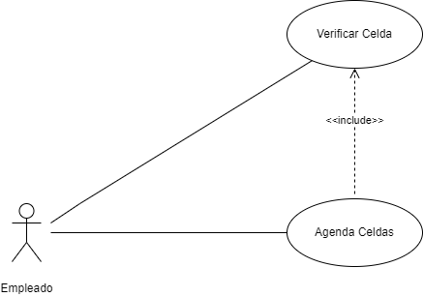
Interfaz | 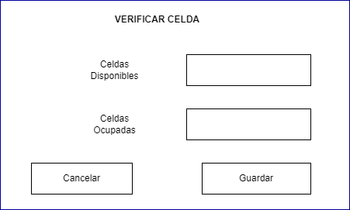

Caso de Uso | reservar celda
Versión | 1.0 |  | Fecha | 2021-09-10
Codigo | RF5
Autor | mesa1
Fuente | easy park
Propósito | brindarle al cliente la facilidad de reservar una celda por medio de la aplicación.
Objetivos, requisitos y problemas | objetivos: dar la opción a los clientes de mirar las celdas disponibles en el parqueadero y asi reservarla desde el aplicativo. requisitos: RF13 . problemas: los clientes no tienen conocimiento si en el parqueadero hay disponibilidad de celdas y tienen que ir directamente al parqueadero a reservarlas.
Resumen | en este caso de uso, el cliente desde que tenga un usuario creado, tendrá la facilidad de realizar una reserva y ver las celdas que estan disponibles desde el aplicativo.
Actores | cliente
Secuencia de Interacción | cliente | Sistema
1 | Dar click en el boton reservar celda | el sistema muestra las celdas disponibles y el cliente asigna su vehiculo con su placa y documento a una de ellas
2 | ingresa la información solicitada | El sistema habilitad el botón de guardar información
3 | dar click en el boton guardar información | El sistema ingresa la informacion en la base de datos de la reserva de celda y muestra un popup de reserva creada con un boton de aceptar
4 | cierra ventana
no hay celdas | cliente | Sistema
2 al 4 | al dar clic en el boton reservar celda | si no hay celdas diponibles muestra un mensaje de "lo sentimos pero no hay celdas disponibles"
 | cierra ventana
cancelar | cliente | sistema
 | dar clic en el boton cancelar | el sistema va a borrar la informaciòn digitada y va arrojar un mensaje "se cancelo con exito"
 | cierra ventana
Duración | 2 minuto
Frecuencia | indefinido
Tipo | primario
Precondicion | el cliente debe ingresar con el usuario y contraseña que se le asigna.
Postcondicion
Gráfico | 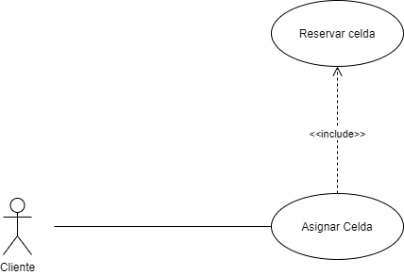

Interfaz | 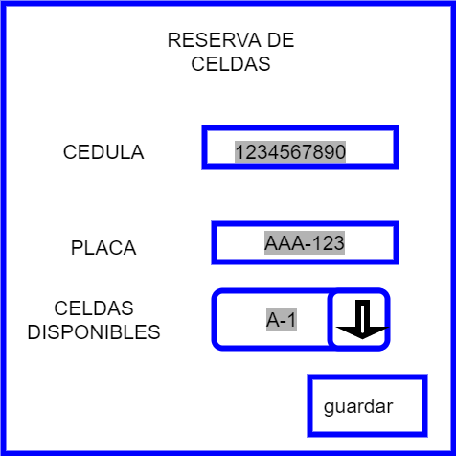

cancelar

versión | asignar celda
Versión | 1.0 |  | Fecha | 2021-09-10
Codigo | RF6
Autor | mesa1
Fuente | easy park
Propósito | al momento de asignar una celda al usuario/cliente saber la disponibilidad de celdas.
Objetivos, requisitos y problemas | objetivo: tener un orden al momento de asignar de celdas y saber que celdas hay disponibles . requisitos: RF1, RF3, RF4 porblema: no se tiene control de las celdas disponibles.
Resumen | en este caso de uso, permite la correcta asignación de celda y utilización del servicio.
Actores | empleado
Secuencia de Interacción | empleado | Sistema
1 | Dar click en el boton asignar celda | el sistema muestra las celdas disponibles y el empleado asigna el vehiculo con su placa y documento del cliente/usuario a una de ellas
2 | ingresa la información solicitada | El sistema habilitad el botón de guardar información
3 | dar click en el boton guardar información | El sistema ingresa la informacion en la base de datos del nuevo vehiculo y muestra un popup de vehiculo asignado a la celda con boton de aceptar
si no se llenan los campos | empleado | Sistema
 | al dar clic en el boton asignar celda | si no hay celdas diponibles saltar mensaje de "lo sentimos pero no hay celdas disponibles"
 | cierra ventana
cancelar | empleado | Sistema
 | dar clic en el boton cancelar | el sistema va a borrar la informaciòn digitada y va arrojar un mensaje "se cancelo con exito"
 | cierra ventana
Duración | 1 minuto
Frecuencia | indefinido
Tipo | primario
Precondición
Postcondición
Grafico | 
Interfaz | 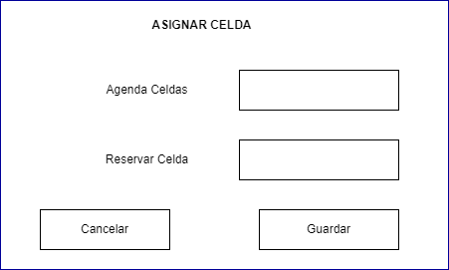

Caso de Uso | asignar lavado
Versión | 1.0 |  | Fecha | 2021-09-10
Codigo | RF7
Autor | mesa1
Fuente | easy park
Propósito | tener claridad del personal disponible al que se le asignara este servicio.
Objetivos, requisitos y problemas | objetivos: tener personal suficiente y orden al momento de prestar el servicio. requisitos: RF1, RF3, RF6 problemas: no se tiene conocimiento de los empleados disponibles al momento de asignarle un vehiculo.
Resumen | en este caso de uso permite realizar una correcta asignación de lavado.
Actores | empleado
Secuencia de Interacción | empleado | Sistema
1 | Dar click en el boton asignar lavado | el sistema despliega una pantalla con los empleados asignados para lavado y agenda de lavado
2 | ingresa la información solicitada | El sistema habilita la opcion de asignarle aun empleado un vehiculo a lavar y una hora, y el botón de guardar información
3 | dar click en el boton guardar información | El sistema ingresa la informacion en la base de datos del nuevo con el vehiculo y la hora agendada para el lavado un popup con un boton de aceptar
4 | cierra ventana
si no se llenan los campos | empleado | Sistema
1 al 2 | al dar clic en el boton asignar lavado | si no hay horarios diponibles saltar mensaje de "lo sentimos pero no hay horarios de lavado disponibles"
 | cierra ventana
cancelar | empleado | sistema
 | dar clic en el boton cancelar | el sistema va a borrar la informaciòn digitada y va arrojar un mensaje "se cancelo con exito"
 | cierra ventana
Duración | 1 minuto
Frecuencia | indefinido
Tipo | primario
Precondición | el vehiculo debe estar ingresado en una celda.
Postcondición
Gráfico | 

 | 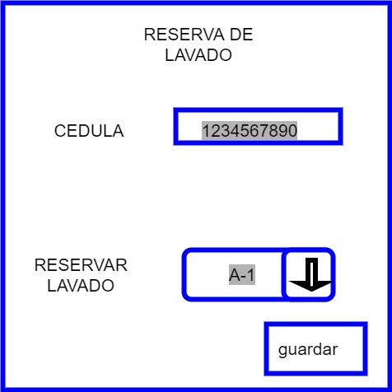

Caso de Uso | asignar loker
Versión | 1.0 |  | Fecha | 2021-09-10
Codigo | RF8
Autor | mesa1
Fuente | easy park
Propósito | asignar un loker al usuario/cliente que lo requiera.
Objetivos, requisitos y problemas | objetivos: darle seguridad al usuario/cliente, al momento de dejar sus pertenencias guardadas. requisitos:RF5, número de loker problemas: perdida de pertenencias.
Resumen | en este caso de uso el usuario/cliente podrá hacer uso del servicio de los lokers del parqueadero, teniendo asi seguridad de sus pertenencias.
Actores | empleado
Secuencia de Interacción | empleado | Sistema
cancelar
1 | Dar click en el boton lokers | el sistema muestra las lokers disponibles y el empleado asigna el documento del cliente/usuario a una de ellos
2 | ingresa la información solicitada | El sistema habilitad el botón de guardar información
3 | dar click en el boton guardar información | El sistema ingresa la informacion en la base de datos de lokers el documento del cliente/usuario y muestra un popup de loker asignado con un boton de aceptar
4 | cierra ventana
cancelar | empleado | Sistema
2 al 4 | dar clic en el boton cancelar | el sistema va a borrar la informaciòn digitada y va arrojar un mensaje "se cancelo con exito"
 | cierra ventana
no hay lokers disponibles | empleado | Sistema
 | al dar clic en el boton asignar loker | si no hay loker diponibles muestra un mensaje de "lo sentimos pero no hay loker disponibles"
Duración | 1 minuto
Frecuencia | indefinido
Tipo | primario
Precondición | el vehiculo debe estar ingresado en una celda.
Postcondición
cancelar
Grafico | 
Interfaz | 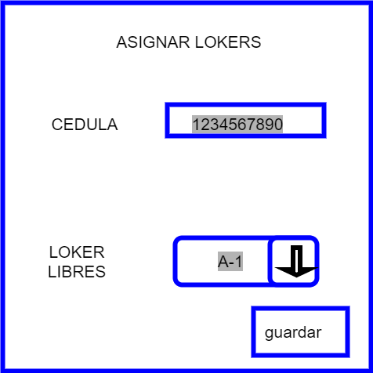

Caso de Uso | cancelar celda
Versión | 1.0 |  | Fecha | 2021-09-10
Codigo | RF9
Autor | mesa1
Fuente | easy park
Propósito | darle al cliente la facilidad de cancelar una reserva.
Objetivos, requisitos y problemas | objetivos: brindarle la opción al cliente de realizar una cancelación de reserva de celda desde el aplicativo. requisitos: RF5. problemas: el cliente cuando va a realizar una cancelación de reserva tiene que ir directamente al parqueadero.
Resumen | en este caso de uso, el cliente tendra la facilidad de cancelar la reserva de una celda desde el aplicativo sin necesidad de ir presencialmente al parqueadero.
Actores | cliente
Secuencia de Interacción | cliente | Sistema
1 | Dar click en el boton cancela celda | el sistema despliega una pantalla con el campo de datos de placa y un boton para aceptar la cancelacion de la reserva de celda
2 | dar clic en aceptar cancelacion de la reserva | El sistema habilitad el botón de guardar información
3 | dar click en el boton guardar información | El sistema borra de la base de datos el vehiculo de la base de datos de reservas de celda y muestra un popup de rerserva cancelada con un boton de aceptar
4 | cierra ventana
cancelar | Operario | Sistema
2 al 4 | dar clic en el boton cancelar | el sistema va a borrar la informaciòn digitada y va arrojar un mensaje "se cancelo con exito"
 | se cierra ventana
Duración | 2 minuto
Frecuencia | indefinido
Tipo | primario
Precondición | el cliente debio haber hecho una reserva de celda, y debe ingresar con su usuario y contraseña para poderla cancelar
Postcondición
Gráfico | 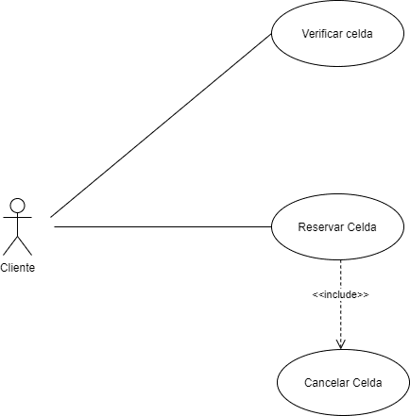

Interfaz | 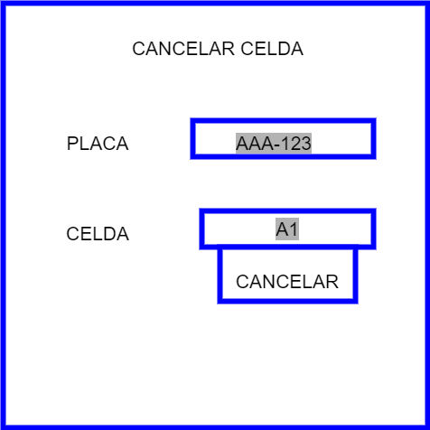

aceptar

Caso de Uso | cancelar lavado
Versión | 1.0 |  | Fecha | 2021-09-10
Codigo | RF10
Autor | mesa1
Fuente | easy park
Propósito | darle al cliente la facilidad de cancelar una reserva.
Objetivos, requisitos y problemas | objetivos: brindarle la opción al cliente de realizar una cancelación de reserva de lavado desde el aplicativo. requisitos: RF6. problemas: el cliente cuando va a realizar una cancelación de reserva de lavado, tiene que ir directamente al parqueadero.
Resumen | en este caso de uso, el cliente tendra la facilidad de cancelar una reserva de lavado desde el aplicativo sin necesidad de ir presencialmente al parqueadero.
Actores | cliente
Secuencia de Interacción | cliente | Sistema
1 | Dar click en el boton cancelar lavado | el sistema despliega una pantalla con el campo de datos de placa y un boton para cancelar reserva de lavado
2 | ingresa la información solicitada | El sistema habilitad el botón de guardar información
3 | dar click en el boton guardar información | El sistema borra de la base de datos el vehiculo de la base de datos de reservas de lavado y muestra un popup de rerserva cancelada con un boton de aceptar
4 | cierra ventana
cancelar | cliente | Sistema
2 al 4 | dar clic en el boton cancelar | el sistema va a borrar la informaciòn digitada y va arrojar un mensaje "se cancelo con exito"
 | cierra ventana
Duración | 2 minuto
Frecuencia | indefinido
Tipo | primario
Precondición | el cliente debio haber hecho una reserva de lavado, y debe ingresar con su usuario y contraseña para poderla cancelar
Postcondición
Gráfico | 

Interfaz | 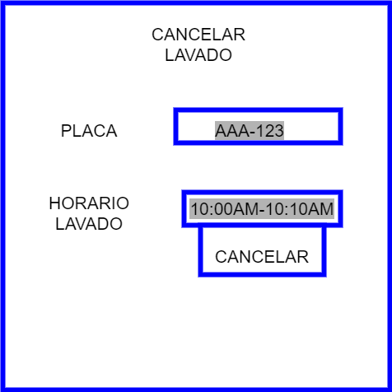

aceptar

Caso de Uso | cancelar loker
Versión | 1.0 |  | Fecha | 2021-09-10
Codigo | RF11
Autor | mesa1
Fuente | easy park
Propósito | cancelar un loker al usuario/cliente que lo requiera.
Objetivos, requisitos y problemas | objetivos: darle seguridad al usuario/cliente, al momento de dejar sus pertenencias guardadas. requisitos: RF6, número de loker problemas: perdida de pertenencias.
Resumen | en este caso de uso el usuario/cliente podrá hacer uso del servicio de los lokers del parqueadero, teniendo asi seguridad de sus pertenencias.
Actores | empleado
Secuencia de Interacción | empleado | Sistema
1 | Dar click en el boton lokers | el sistema muestra las lokers disponibles y el empleado asigna el documento del cliente/usuario a una de ellos
2 | ingresa la información solicitada | El sistema habilitad el botón de guardar información
3 | dar click en el boton guardar información | El sistema ingresa la informacion en la base de datos de lokers el documento del cliente/usuario y muestra un popup de loker asignado con un boton de aceptar
4 | cierra ventana
cancelar | empleado | Sistema
2 al 4 | dar clic en el boton cancelar | el sistema va a borrar la informaciòn digitada y va arrojar un mensaje "se cancelo con exito"
 | cierra ventana
no hay lokers disponibles | empleado | Sistema
 | al dar clic en el boton asignar loker | si no hay loker diponibles muestra un mensaje de "lo sentimos pero no hay loker disponibles"
 | cierra ventana
Duración | 2 minuto
Frecuencia | indefinido
Tipo | primario
Precondiciòn | el vehiculo debe estar ingresado en un a celda
Postcondiciòn
Grafico | 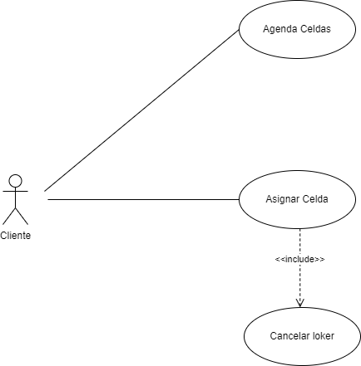
Interfaz

Caso de Uso | realizar factura
Versión | 1.0 |  | Fecha | 2021-09-10
Codigo | RF12
Autor | mesa1
Fuente | easy park
Propósito | el usuario/cliente tenga conocimiento del valor total que debe pagar de acuerdo a los servicio que requirió.
Objetivos, requisitos y problemas | objetivos: que el ususairo/cliente tenga factura por el costo por los servicios prestados segun el tiempo que haya permanecido en el parqueadero. requisitos:RF2 ,RF6, RF7. problemas: no se tiene cononcimiento de la hora de entrada del vehiculo y de los servicios prestados
Resumen | el cliente/ususario quiere retirar su vehiculo por lo cual se le una factura con el cobro de los servicios prestados por el parqueadero
Actores | empleado
Secuencia de Interacción | empleado | Sistema
1 | Dar click en el boton realizar factura | el sistema despliega una pantalla con los campos placa vehiculo.
2 | ingresa la información solicitada | El sistema muestra la cantidad total a pagar por el cliente/usuario y habilitad el botón de imprimir factura
3 | dar click en el boton imprimir factura | El sistema borra el vehiculo de la base de datos de las celdas y lo guarda en la base de datos de vehiculos atentidos.
4 | cierra ventana
cancelar | empleado | Sistema
2 al 4 | dar clic en el boton cancelar | el sistema va a borrar la informaciòn digitada y va arrojar un mensaje "se cancelo con exito"
 | cierra ventana
Duración | 2 minutos
Frecuencia | indefinido
Tipo | primario
Precondición | el vehiculo debe estar ingresado en una celda
Postcondición
Gráfico | 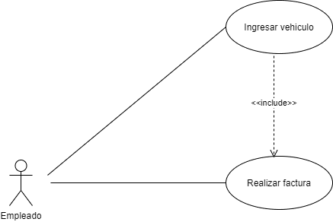

Interfaz | 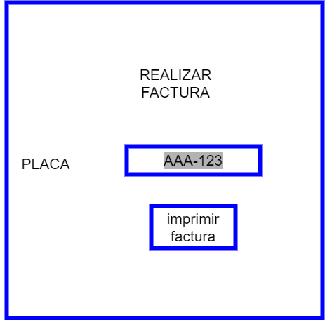

cancelar

Caso de Uso | realizar informe
Versión | 1.0 |  | Fecha | 2021-09-10
Codigo | RF13
Autor | mesa1
Fuente | easy park
Propósito | Crear informe del parqueadero.
Objetivos, requisitos y problemas | objetivos: tener control de todos los ingresos. requisitos: tener un usuario creado en el aplicativo, nombre de la persona que va a realizar el informe, identificación, número celular. problemas: no se tiene un control de gastos de parqueadero y tampoco se sabe los ingresos que este tiene ya sea diario, quincenal, mensual o anual.
Resumen | realizar un informe desde el aplicativo, que nos permita saber los ingresos y poderlo tener ya sea digitalmente o impreso.
Actores | Administrador
Secuencia de Interacción | Administrador | Sistema
1 | Dar click en el boton ingresar administrador | el sistema desplierga una pantalla con usuario y contraseña de administrador
2 | ingresa la información solicitada | El sistema habilita el botón de ingresar
3 | dar click en el boton ingresar | El sistema ingresa y muestra un boton con cantidad de vehiculos que ingresan ,otro con la cantidad de vehiculos lavados , otro con las ganancias, y otro que unifique las tres opciones.
4 | clic en otras opciones | se despliega daw lapunt list para saber si quiere el del dia semana quincena o mes y un boton aceptar
5 | clic al boton aceptar | se muestra toda la informacion requerida registrada y un boton imprimir
6 | cierra ventana
cancelar | administrador | Sistema
2 y 4 al 6 | dar clic en el boton cancelar | el sistema va a borrar la informaciòn digitada y va arrojar un mensaje "se cancelo correctamente"
 | se cierra ventana
Duración | 5-20 minutos
Frecuencia | indefinido
Tipo | primario
Precondición | solo puede realizar esta acciòn el administrador
Postcondición
Gráfico | 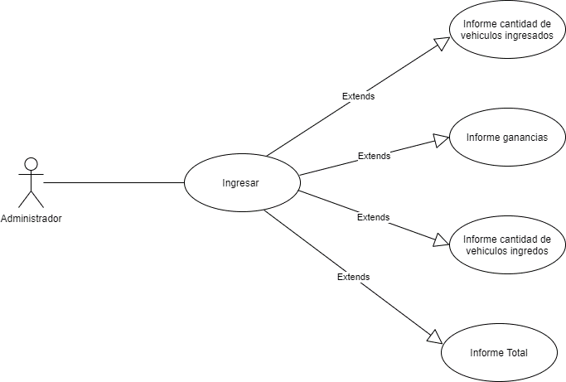

Interfaz | 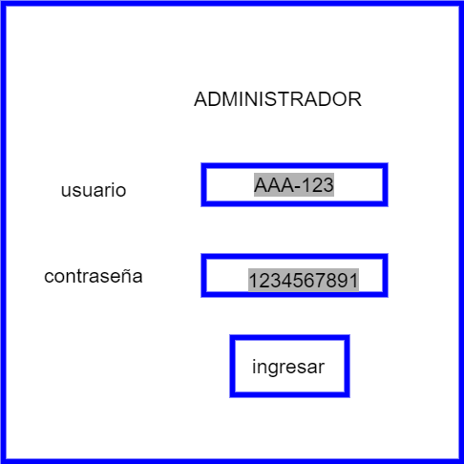 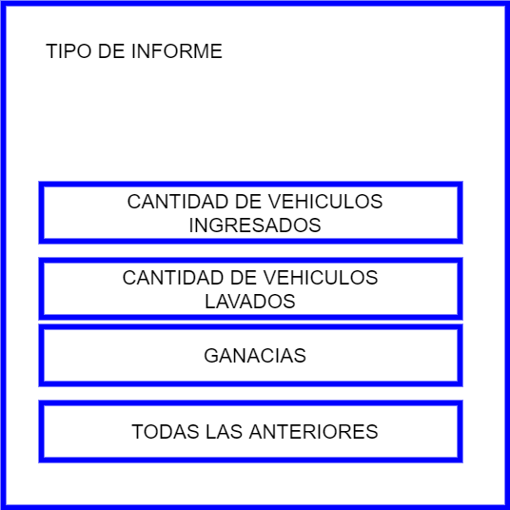

cancelar

Caso de Uso | crear empleados
Versión | 1.0 |  | Fecha | 2021-09-10
Codigo | RF14
Autor | mesa1
Fuente | easy park
Propósito | Crear el usuario que usaran los empleados
Objetivos, requisitos y problemas | objetivos: tener un control de las peronas que utilizaran el apicativo. requisitos: ser empleado del parqueadero. Problemas: no se tiene un control de que empleado utiliza el aplicativo
Resumen | los empleados pueden utilizar el aplicativo
Actores | Administrador
Secuencia de Interacción | Administrador | Sistema
1 | Dar click en el boton crear personal | 0
2 | ingresa la información solicitada | El sistema habilitad el botón de guardar información
3 | dar click en el boton guardar | El sistema ingresa la ionformacion en la base de datos de empleados
4 | cierra ventana
cancelar | administrador | Sistema
2 al 4 | dar clic en el boton cancelar | el sistema va a borrar la informaciòn digitada y va arrojar un mensaje "se cancelo correctamente"
 | se cierra ventana
Duración | 2-5 minutos
Frecuencia | indefinido
Tipo | primario
Precondición | solo puede realizar esta acciòn el administrador
Postcondición
Gráfico | 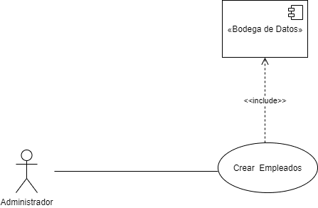

Interfaz | 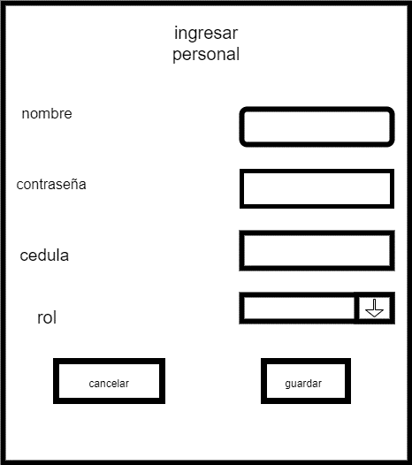

Caso de Uso | crear cliente
Versión | 1.0 |  | Fecha | 2021-09-10
Codigo | RF15
Autor | mesa1
Fuente | easy park
Propósito | Crear el usuario que usaran los clientes
Objetivos, requisitos y problemas | objetivos: que los clientes puedan utilizar el aplicativo. requisitos: nombre, correo, contraseña . problemas: los clientes no tienen fdorma de interactuar con el parqueadero de forma no presencial
Resumen | los clientes desde el aplicativo podran hacer reservas o cancelarlas
Actores | cliente
Secuencia de Interacción | cliente | Sistema
1 | Dar click en el boton crear cliente | el sistema desplierga una pantalla con nombre, contraseña, cedula y correo.
2 | ingresa la información solicitada | El sistema habilitad el botón de guardar información
3 | dar click en el boton guardar | El sistema ingresa la ionformacion en la base de datos de clientes
4 | cierra ventana
cancelar | administrador | Sistema
2 al 4 | dar clic en el boton cancelar | el sistema va a borrar la informaciòn digitada y va arrojar un mensaje "se cancelo correctamente"
 | se cierra ventana
Duración | 2-5 minutos
Frecuencia | indefinido
Tipo | primario
Precondición
Postcondición
Gráfico | 

Interfaz | 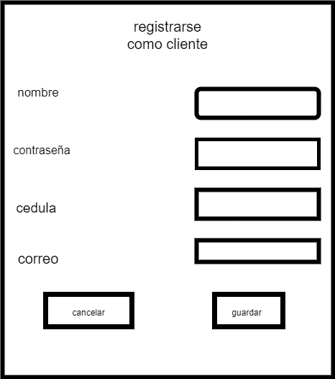

Caso de Uso | crear celdas
Versión | 1.0 |  | Fecha | 2021-09-10
Codigo | RF16
Autor | mesa1
Fuente | easy park
Propósito | crear celdas
Objetivos, requisitos y problemas | objetivos: que el admistrador pueda crear celdas. problemas: no se tiene una forma de agregar en el programa nuevas celdas si el estacionamiento crece. Requizito: debe ser echo por el administrador
Resumen | realizar un informe desde el aplicativo, que nos permita saber los ingresos y poderlo tener ya sea digitalmente o impreso.
Actores | Administrador
Secuencia de Interacción | Administrador | Sistema
1 | Dar click en el boton crear/modifica base de datos cerlda | el sistema desplierga una pantalla con los campos de cantidad de celdas
2 | ingresa la información solicitada | El sistema habilitad el botón de guardar información
3 | dar click en el boton guardar | El sistema ingresa la informacion en la base de datos de clientes
4 | cierra ventana
cancelar | administrador | Sistema
2 al 4 | dar clic en el boton cancelar | el sistema va a borrar la informaciòn digitada y va arrojar un mensaje "se cancelo correctamente"
 | se cierra ventana
Duración | 2-5 minutos
Frecuencia | indefinido
Tipo | primario
Precondición | solo puede realizar esta acciòn el administrador
Postcondición
Gráfico | 

Interfaz | 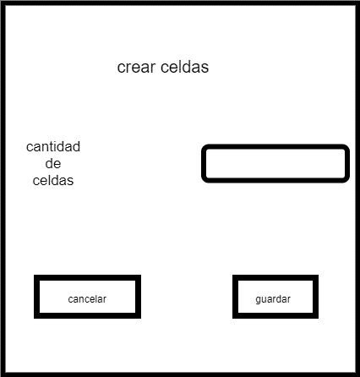

Caso de Uso | horario lavado
Versión | 1.0 |  | Fecha | 2021-09-10
Codigo | RF17
Autor | mesa1
Fuente | easy park
Propósito | crear los horarios de lavado
Objetivos, requisitos y problemas | objetivos: que el admistrador pueda crear los horarios de lavado. problemas: puede que se contrate nuevos empleados para esto o algun empleado deje la emprersa. Requisito: debe ser echo por el administrador
Resumen | realizar las modificaciones a las horas de lavado
Actores | Administrador
Secuencia de Interacción | Administrador | Sistema
1 | Dar click en el boton crear/modifica base de datos cerlda | el sistema desplierga una pantalla con los campos empleado, y de horasasignadas
2 | ingresa la información solicitada | El sistema habilita el botón de guardar información
3 | dar click en el boton guardar | El sistema ingresa la informacion en la base de datos de horarios lavado
4 | cierra ventana
cancelar | administrador | Sistema
2 al 4 | dar clic en el boton cancelar | el sistema va a borrar la informaciòn digitada y va arrojar un mensaje "se cancelo correctamente"
 | se cierra ventana
Duración | 2-5 minutos
Frecuencia | indefinido
Tipo | primario
Precondición | solo puede realizar esta acciòn el administrador
Postcondición
Gráfico | 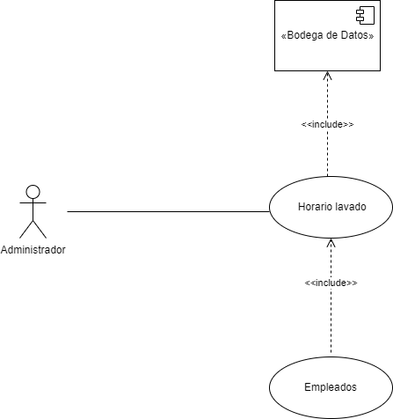

Interfaz | 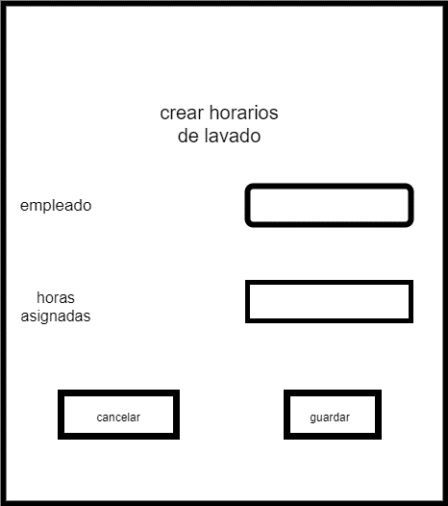

Caso de Uso | Tipo servicio
Versión | 1.0 |  | Fecha | 2021-09-10
Codigo | RF18
Autor | mesa1
Fuente | easy park
Propósito | crear los tipos de servicios
Objetivos, requisitos y problemas | objetivos: que el admistrador pueda crear los tipos de servicios. problemas: puede adicionar nuevos tipos de servicios o quitar tipos de servicios Requisito: debe ser hecho por el administrador
Resumen | agregar tipos de servicios
Actores | Administrador
Secuencia de Interacción | Administrador | Sistema
1 | Dar click en el boton crear/modifica base de datos cerlda | el sistema desplierga una pantalla con los campos empleado, y de horasasignadas
2 | ingresa la información solicitada | El sistema habilita el botón de guardar información
3 | dar click en el boton guardar | El sistema ingresa la informacion en la base de datos de horarios lavado
4 | cierra ventana
cancelar | administrador | Sistema
2 al 4 | dar clic en el boton cancelar | el sistema va a borrar la informaciòn digitada y va arrojar un mensaje "se cancelo correctamente"
 | se cierra ventana
Duración | 2-5 minutos
Frecuencia | indefinido
Tipo | primario
Precondición | solo puede realizar esta acciòn el administrador
Postcondición
Gráfico | 

Interfaz | 